参赛人数
专业 | 人数 | 参与数 | 参与率 | 获奖数 | 省奖获奖率
财务管理 | 396 | 264 | 66.67% |  | 0.00%
电子商务 | 255 | 179 | 70.20% |  | 0.00%
公共事业管理 | 112 | 73 | 65.18% |  | 0.00%
国际经济与贸易 | 298 | 205 | 68.79% |  | 0.00%
会计学 | 311 | 203 | 65.27% |  | 0.00%
2023学科竞赛参与人数
市场营销 | 511 | 357 | 69.86% |  | 0.00%
平均 | 314 | 214 | 68.15% |  | 0.00%
合计 | 1883 | 1281 | 68.03% |  | 0.00%

2023学科竞赛参与情况

项目获奖等级
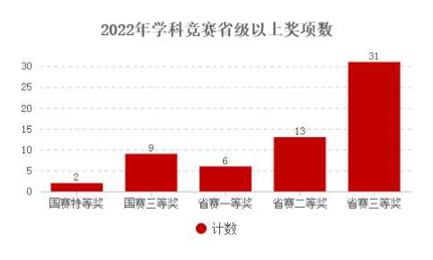
2023学科竞赛省级以上奖项数
2023学科竞赛获奖比例
项目获奖等级 | 计数 | 2022
国赛特等奖 | 2 | 2
国赛三等奖 | 11 | 9
省赛一等奖 | 3 | 6
省赛二等奖 | 16 | 13
省赛三等奖 | 42 | 31
总计 | 74 | 61

